상품제안서
여행용 충전기 선물세트E | 상품코드: S41006

 |  |  |  |  |  |  | 02-713-8555 | www.synergygift.co.kr
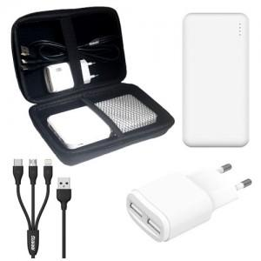

【상세/제작정보】 | <p><span style="font-size: 14pt;">※ 인쇄옵션은 보조배터리 기준입니다.</span></p>

【인쇄/포장옵션】 | 레이저, 풀칼라 / 포장지포장

【공급단가】 | 수량 | 50~ | 100~ | 500~ | 1,000~ | 3,000~
*VAT별도 | 단가 | 14,300원 | 14,080원 | 13,000원 | 12,750원 | 12,500원

【상품 URL】 | https://www.synergygift.co.kr:443/src/goods_detail.php?gdno=41006

